3.シーケンス
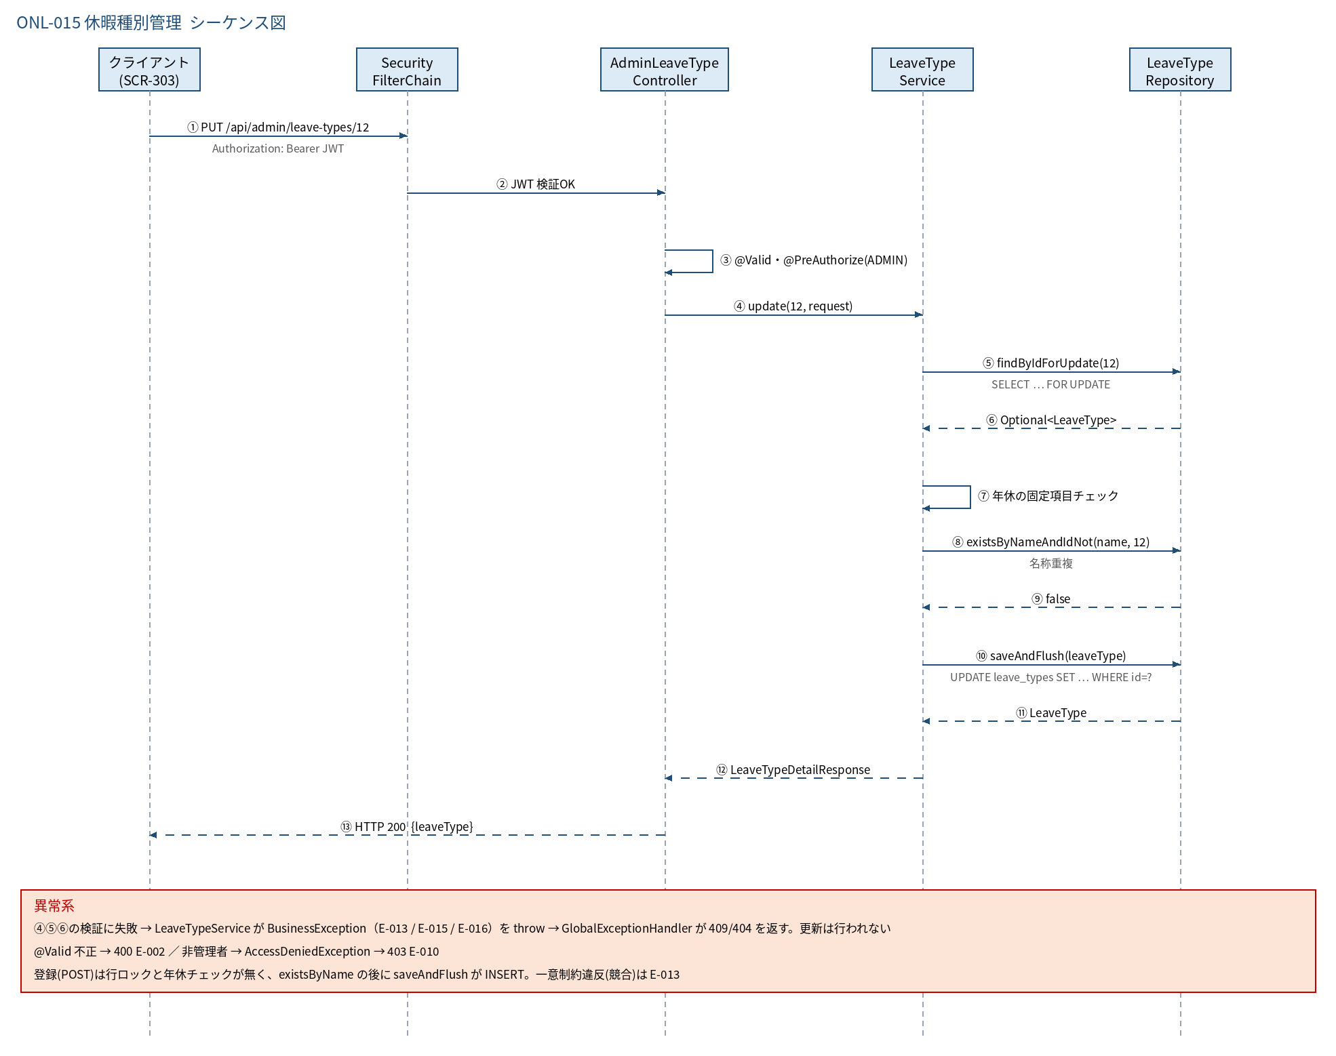
3.1 シーケンス図

5.処理フロー
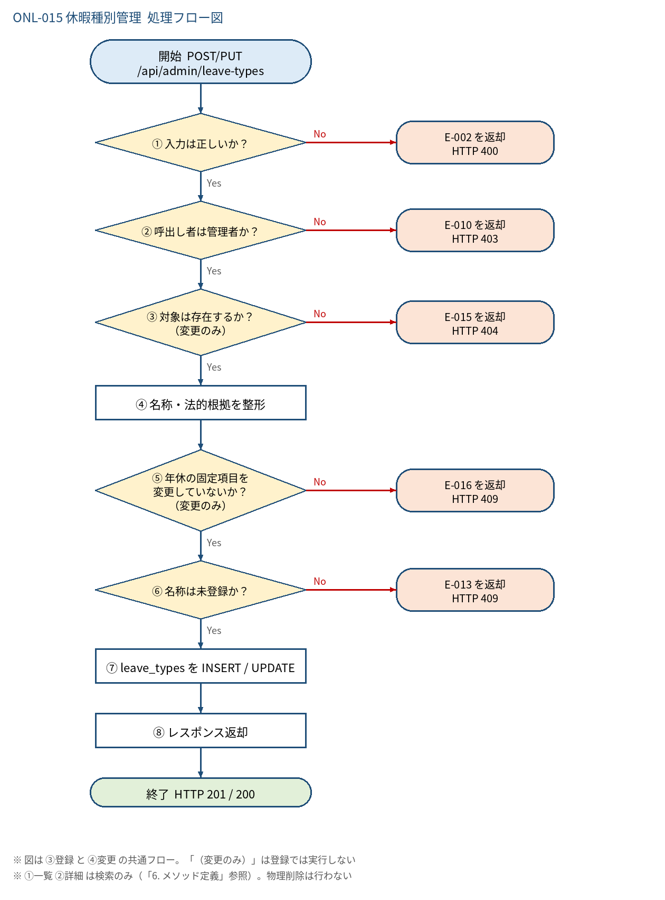
5.1 処理手順
No. | 処理 | 詳細 | 種別・分岐
① | 入力は正しいか？ | Bean Validation（@Valid）で「4. 入出力」の制約を検証。※引数検証は @PreAuthorize より先に走る | 判定（No → E-002 を返却 HTTP 400）
② | 呼出し者は管理者か？ | @PreAuthorize("hasRole('ADMIN')") | 判定（No → E-010 を返却 HTTP 403）
③ | 対象は存在するか？ （変更のみ） | 【変更】leaveTypeRepository.findByIdForUpdate(id)（FOR UPDATE）。【登録】このステップは無い | 判定（No → E-015 を返却 HTTP 404）
④ | 名称・法的根拠を整形 | name = name.strip()。legalBasis が空白のみなら null。strip 後に名称が空になる場合は E-002「名称は必須入力です。」（①の @NotBlank で既に除外済み） | 処理
⑤ | 年休の固定項目を 変更していないか？ （変更のみ） | 変更前 name='年次有給休暇' のとき、name 変更／isPaid≠true／maxDaysRule≠LIMITED／isActive≠true なら失敗 | 判定（No → E-016 を返却 HTTP 409）
⑥ | 名称は未登録か？ | 【登録】existsByName(name) 【変更】existsByNameAndIdNot(name, id)（自分自身は除く） | 判定（No → E-013 を返却 HTTP 409）
⑦ | leave_types を INSERT / UPDATE | 【登録】新規 LeaveType を saveAndFlush 【変更】取得済み Entity の 5 項目を置き換えて saveAndFlush 一意制約違反（競合）は E-013 に変換 | 処理
⑧ | レスポンス返却 | LeaveTypeDetailResponse。登録は HTTP 201、変更は 200 | 処理

5.2 処理フロー図

